颜色检查
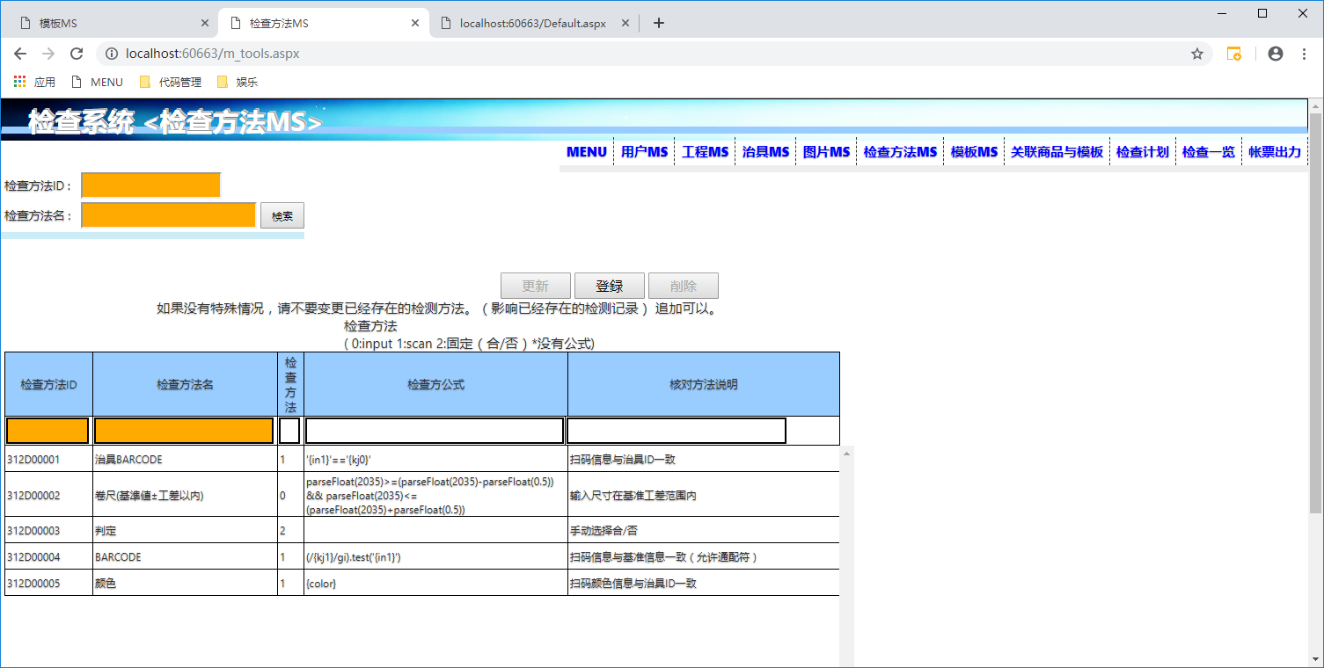
颜色检查项目模板共通化

以下是关联数据需要变更的点

本番DB 现在治具数据不全，请添上
 | 颜色治具 请输入 治具现实文本 为颜色的文本 （商品与颜色关联的时候也是关联的这个值）
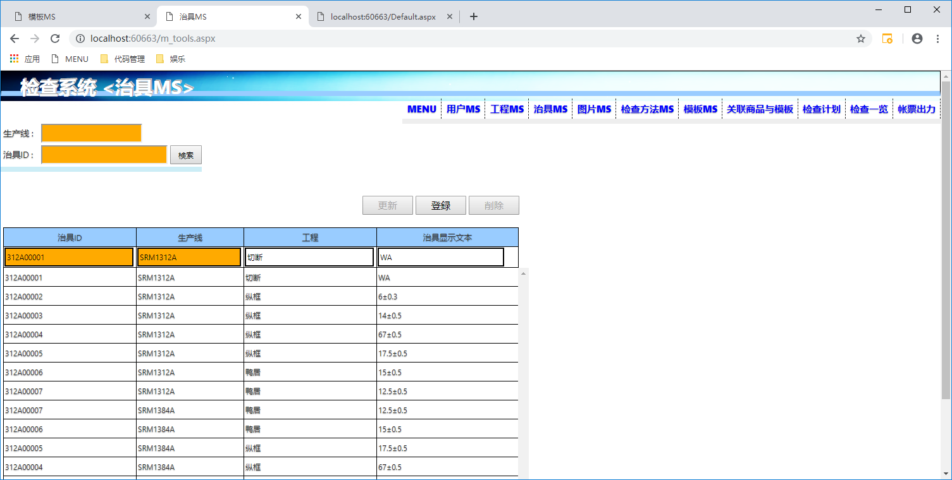

本番DB 数据 请添上
 | 关联商品与模板 颜色的值需要填上 内容就是治具现实文本 （可以再画面填上 ，也可以 用导入机能一次性都给填上）

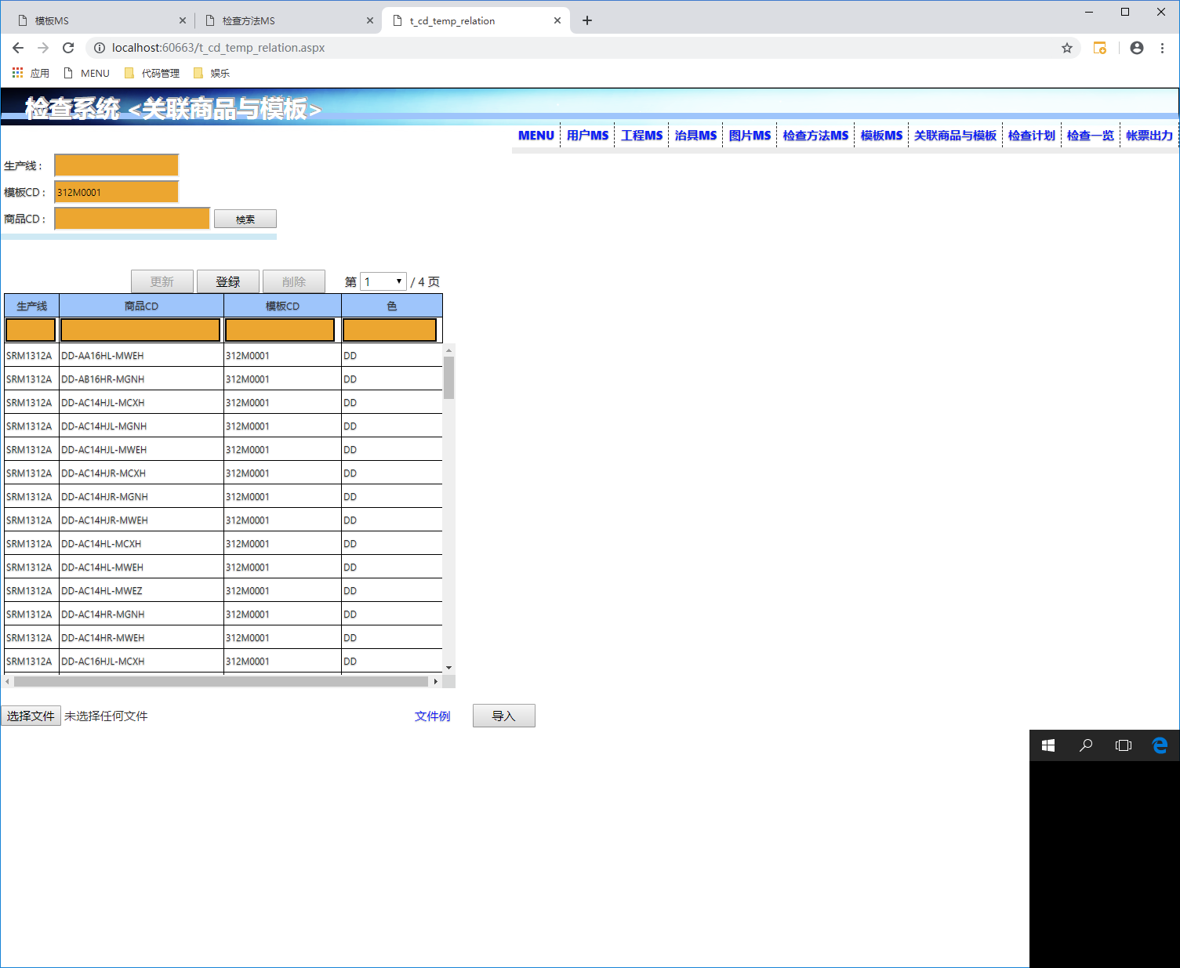

导入机能 也同样增加了颜色列

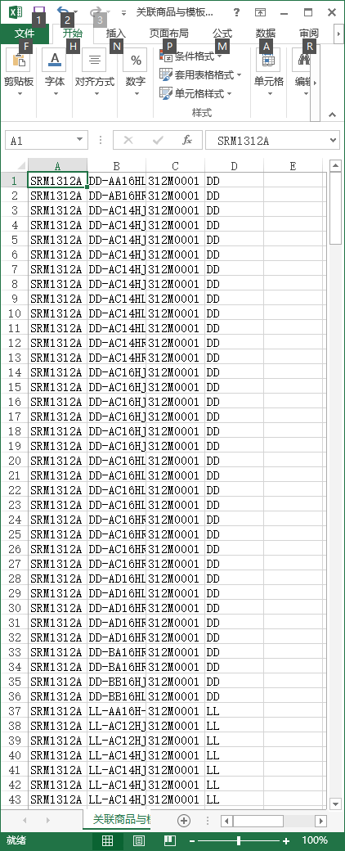

本番DB 模板312M0001的数据已经修正了
 | 模板312M0001的颜色检查方法（1行） 请用 312D00005。 并且治具ID、基准 公差 不需要了
 | 也就是说 颜色检查的项目的检查方法 请用312D00005 ，这是共通检查

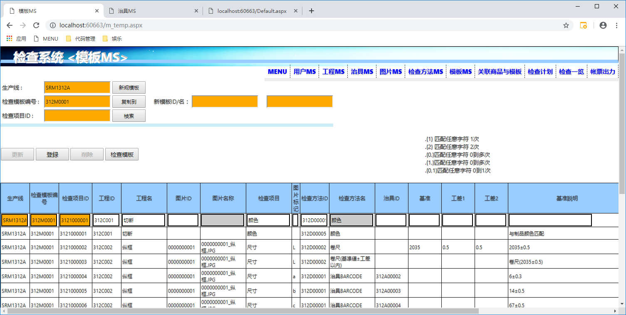

本番DB 数据已经改完了
 | 检查方法追加了 312D00005 这个以后不用动了

